RawData
HeapSort | 4 | 81 | 151 | 1601 | 2307 | 4207
10000 : | 0 | 0 | 0 | 0 | 1 | 1
30000 : | 3 | 2 | 3 | 3 | 2 | 3
90000 : | 9 | 10 | 10 | 9 | 10 | 9
270000 : | 35 | 34 | 34 | 33 | 35 | 35
810000 : | 120 | 120 | 120 | 120 | 121 | 121
2430000 : | 529 | 509 | 499 | 488 | 501 | 492
7290000 : | 2603 | 2617 | 2624 | 2626 | 2577 | 2653
21870000 : | 12098 | 11946 | 11952 | 11955 | 11943 | 12015
65610000 : | 49635 | 49746 | 49810 | 49757 | 49801 | 49730

QuickSort | 4 | 81 | 151 | 1601 | 2307 | 4207
10000 : | 0 | 0 | 0 | 0 | 0 | 1
30000 : | 2 | 2 | 2 | 2 | 2 | 2
90000 : | 7 | 8 | 7 | 7 | 8 | 7
270000 : | 24 | 24 | 24 | 24 | 24 | 24
810000 : | 77 | 78 | 77 | 78 | 76 | 77
2430000 : | 246 | 248 | 248 | 247 | 246 | 245
7290000 : | 770 | 771 | 769 | 771 | 768 | 772
21870000 : | 2354 | 2349 | 2348 | 2350 | 2333 | 2345
65610000 : | 7208 | 7110 | 7189 | 7146 | 7131 | 7079

MergeSort | 4 | 81 | 151 | 1601 | 2307 | 4207
10000 : | 1 | 1 | 1 | 1 | 1 | 1
30000 : | 3 | 3 | 3 | 3 | 3 | 4
90000 : | 10 | 11 | 10 | 11 | 10 | 11
270000 : | 36 | 35 | 35 | 35 | 36 | 35
810000 : | 114 | 113 | 114 | 114 | 113 | 113
2430000 : | 372 | 372 | 373 | 373 | 372 | 373
7290000 : | 1198 | 1199 | 1201 | 1198 | 1198 | 1200
21870000 : | 3751 | 3749 | 3750 | 3755 | 3763 | 3748
65610000 : | 11720 | 11717 | 11795 | 11734 | 11732 | 11723

S c++ | 4 | 81 | 151 | 1601 | 2307 | 4207
10000 : | 1 | 1 | 1 | 1 | 0 | 0
30000 : | 2 | 2 | 2 | 2 | 2 | 2
90000 : | 8 | 8 | 7 | 8 | 7 | 7
270000 : | 24 | 25 | 25 | 25 | 25 | 24
810000 : | 80 | 80 | 81 | 80 | 80 | 81
2430000 : | 259 | 257 | 259 | 258 | 258 | 259
7290000 : | 801 | 798 | 801 | 799 | 801 | 800
21870000 : | 2361 | 2348 | 2345 | 2358 | 2354 | 2353
65610000 : | 6916 | 6932 | 6914 | 6915 | 6902 | 6923

Qs C | 4 | 81 | 151 | 1601 | 2307 | 4207
10000 : | 1 | 1 | 2 | 1 | 1 | 2
30000 : | 4 | 5 | 4 | 5 | 5 | 4
90000 : | 15 | 15 | 16 | 15 | 15 | 16
270000 : | 50 | 50 | 50 | 49 | 50 | 50
810000 : | 161 | 161 | 162 | 161 | 161 | 160
2430000 : | 513 | 509 | 517 | 507 | 513 | 508
7290000 : | 1518 | 1521 | 1518 | 1516 | 1527 | 1517
21870000 : | 4303 | 4326 | 4297 | 4315 | 4283 | 4287
65610000 : | 12758 | 12819 | 12684 | 12682 | 12674 | 12638

InsertSort | 4 | 81 | 151 | 1601 | 2307 | 4207
10000 : | 17 | 18 | 18 | 17 | 17 | 17
30000 : | 160 | 159 | 159 | 161 | 162 | 160
90000 : | 1444 | 1440 | 1448 | 1440 | 1447 | 1445
270000 : | 12990 | 12980 | 12999 | 12992 | 13030 | 13006
810000 : | 117907 | 117998 | 117949 | 117973 | 117978 | 118089
2430000 : | 1.23E+11 | 1.23E+11 | 1.21E+11 | 1.21E+11 | 1.22E+11 | 1.23E+11
7290000 : | 1.74E+12 | 1.86E+12 | 1.84E+12 | 1.74E+11 | 1.76E+12 | 1.72E+12
21870000 :

QuickSortCentral | 4 | 81 | 151 | 1601 | 2307 | 4207
10000 : | 0 | 0 | 0 | 0 | 0 | 0
30000 : | 2 | 2 | 2 | 2 | 2 | 2
90000 : | 7 | 8 | 7 | 7 | 8 | 7
270000 : | 24 | 24 | 24 | 24 | 24 | 24
810000 : | 79 | 78 | 77 | 77 | 77 | 78
2430000 : | 246 | 244 | 247 | 247 | 296 | 255
7290000 : | 770 | 768 | 774 | 771 | 785 | 765
21870000 : | 2374 | 2351 | 2349 | 2350 | 2360 | 2331
65610000 : | 7119 | 7080 | 7101 | 7094 | 7100 | 7117

QuickSortRandom | 4 | 81 | 151 | 1601 | 2307 | 4207
10000 : | 1 | 1 | 1 | 1 | 1 | 1
30000 : | 3 | 3 | 3 | 3 | 3 | 3
90000 : | 9 | 10 | 10 | 10 | 10 | 10
270000 : | 32 | 32 | 31 | 31 | 31 | 32
810000 : | 98 | 99 | 99 | 99 | 99 | 98
2430000 : | 310 | 309 | 309 | 312 | 310 | 311
7290000 : | 963 | 959 | 961 | 960 | 965 | 960
21870000 : | 2938 | 2938 | 2929 | 2929 | 2924 | 2938
65610000 : | 8908 | 8861 | 8860 | 8861 | 8863 | 8864

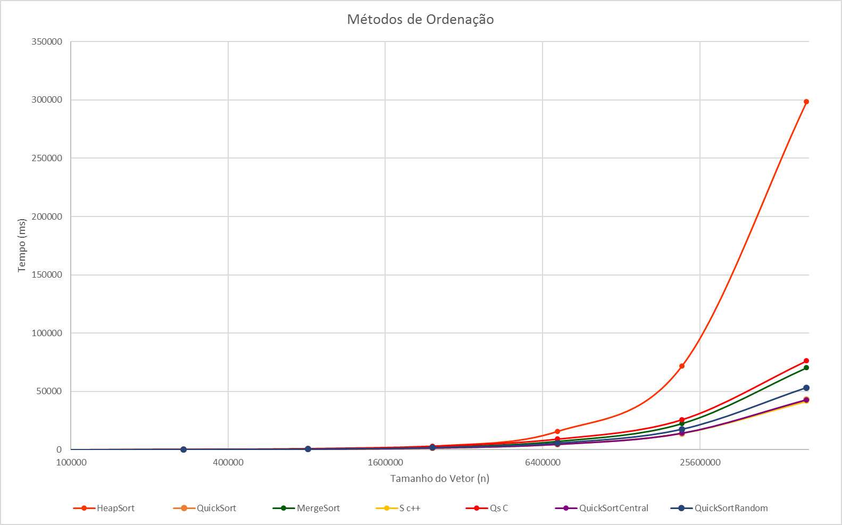
SelectSort | 4 | 81 | 151 | 1601 | 2307 | 4207
10000 : | 124 | 124 | 124 | 124 | 123 | 124
30000 : | 1105 | 1105 | 1105 | 1109 | 1103 | 1105
90000 : | 9910 | 9912 | 9912 | 9913 | 9912 | 9912
270000 : | 88778 | 88764 | 88768 | 88847 | 88779 | 88753
810000 : | 775963 | 776312 | 776122 | 775978 | 775924 | 776088
2430000 : | 7.19E+11 | 7.17E+11 | 7.12E+11 | 7.12E+11 | 7.12E+11 | 7.12E+11
7290000 :

Gráfico2
Métodos de Ordenação
 | HeapSort | QuickSort | MergeSort | S c++ | Qs C | QuickSortCentral | QuickSortRandom
10000 | 2 | 1 | 6 | 4 | 8 | 0 | 6
30000 | 16 | 12 | 19 | 12 | 27 | 12 | 18
90000 | 57 | 44 | 63 | 45 | 92 | 44 | 59
270000 | 206 | 144 | 212 | 148 | 299 | 144 | 189
810000 | 722 | 463 | 681 | 482 | 966 | 466 | 592
2430000 | 3018 | 1480 | 2235 | 1550 | 3067 | 1535 | 1861
7290000 | 15700 | 4621 | 7194 | 4800 | 9117 | 4633 | 5768
21870000 | 71909 | 14079 | 22516 | 14119 | 25811 | 14115 | 17596
65610000 | 298479 | 42863 | 70421 | 41502 | 76255 | 42611 | 53217

Gráfico Geral
 | HeapSort | QuickSort | MergeSort | S c++ | QuickSortCentral | QuickSortRandom
10000 | 2 | 1 | 6 | 4 | 6
30000 | 16 | 12 | 19 | 12 | 18
90000 | 57 | 44 | 63 | 45 | 59
270000 | 206 | 144 | 212 | 148 | 189
810000 | 722 | 463 | 681 | 482 | 592
2430000 | 3018 | 1480 | 2235 | 1550 | 1861
7290000 | 15700 | 4621 | 7194 | 4800 | 5768
21870000 | 71909 | 14079 | 22516 | 14119 | 17596
65610000 | 298479 | 42863 | 70421 | 41502 | 53217

